รางริน-เหมืองผ่า
 | โครงการสอบเทียบอาคารชลประทาน
 | สำนักบริหารจัดการน้ำและอุทกวิทยา กรมชลประทาน
 | (งบประมาณเงินทุนหมุนเวียนเพื่อการชลประทาน ปี 2558)

1 | ข้อมูลทางกายภาพ
 | 1.1 ข้อมูลระบบส่งน้ำที่ตั้งของอาคาร
 | - ข้อมูลทั่วไปของอาคาร |  | รางรินเหมืองผ่า |  |  |  | อาคาร
 | - โครงการ |  | โครงการส่งน้ำและบำรุงรักษา แม่แตง
 | - ตำแหน่งที่ตั้ง กม. |  | 29+605 |  |  |  | คลองสายใหญ่
 | อำเภอ |  | แม่แตง |  |  |  | จังหวัด | เชียงใหม่
 | - พิกัด |  | N 18º56'02.4'' |  | E 098º56'05.0''
 | - ลักษณะคลอง |  | ÿ คลองดิน |  | ÿ คลองดาดคอนกรีต

 | 1.2 ข้อมูลอาคาร
 | - ชื่ออาคาร
 | - ประเภทบาน ÿ ประตูระบายน้ำบานตรง (Sluice gate) |  |  |  |  |  | 1 | บาน
 |  |  | ขนาดบาน | กว้าง |  |  | 3.00 | เมตร
 |  |  |  | สูง |  |  | 3.00 | เมตร
 | - ระดับพื้น Inlet |  |  |  |  |  | - | เมตร (รทก.)
 | - ระดับพื้น Outlet |  |  |  |  |  | - | เมตร (รทก.)
 | - ระดับพื้นธรณีอาคาร |  |  |  |  |  | 0.00 | เมตร (รสม.)
 | - ปริมาณน้ำไหลผ่านสูงสุด |  |  |  |  |  | - | ลูกบาศก์เมตร/วินาที
 | - รัศมีความโค้งของบาน (สำหรับบานโค้ง) |  |  |  |  |  | - | เมตร

 | 1.3 รูปภาพอาคารชลประทาน
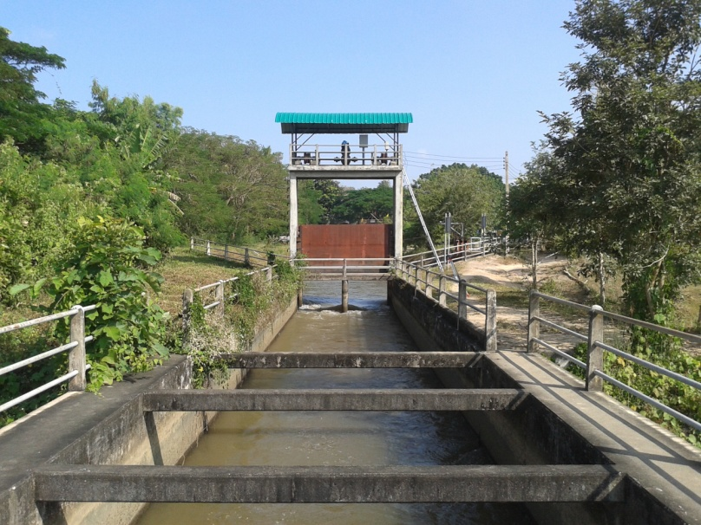

2 | ข้อมูลการสอบเทียบอาคารชลประทาน
 | ÿ ประตูระบายน้ำบานตรง (Sluice gate)
 | ÿ การไหลแบบจม (Submerged flow)
 | สูตรการคำนวนสอบเทียบอาคาร

 | เมื่อ | Q = ปริมาณน้ำผ่านอาคาร (ลบ.ม./วินาที)
 |  | Cs = สัมประสิทธิ์ปริมาณน้ำเมื่อการไหลเป็นแบบจม (Submerged Flow)
 |  | L = ความกว้างของช่องประตูระบาย (เมตร)
 |  | Hs = ระดับน้ำด้านท้ายประตู - ระดับธรณีประตู (เมตร)
 |  | ∆H = ระดับน้ำด้านหน้าประตู - ระดับด้านท้ายประตู (เมตร)
 |  | g = ความเร่งเนื่องจากแรงโน้มถ่วง (เมตร/วินาที)
 |  | Go = การเปิดบาน (เมตร)

ที่ | ระดับน้ำ | ระดับน้ำ | ∆H |  | Hs | ระยะเปิดบาน | Q | Hs/Go | Cs
 | ด้านเหนือน้ำ | ด้านท้ายน้ำ |  |  |  | (Go)
 | ม.(รทก./รสม.) | ม.(รทก./รสม.) |  |  |  | ม. | ลบ.ม./วินาที
1 | 1.577 | 0.663 | 0.91 | 4.2347 | 0.6630 | 0.10 | 2.507 | 6.630 | 0.298
2 | 1.447 | 0.843 | 0.60 | 3.4425 | 0.8430 | 0.20 | 3.473 | 4.215 | 0.399
3 | 1.397 | 0.953 | 0.44 | 2.9515 | 0.9530 | 0.30 | 3.859 | 3.177 | 0.457
4 | 1.367 | 1.007 | 0.36 | 2.6577 | 1.0070 | 0.40 | 4.549 | 2.517 | 0.567

สอบเทียบอาคาร รางรินเหมืองผ่า โครงการส่งน้ำและบำรุงรักษา แม่แตง
6.630 | 0.298
4.215 | 0.399
3.177 | 0.457
2.517 | 0.567

3 | ข้อมูลการเปิดบานในระดับต่างๆ

ที่ | ระดับน้ำ | ระดับน้ำ | Hs | ∆H | ระยะเปิดบาน | Hs/Go | Cs | ปริมาณน้ำไหลผ่าน
 | ด้านเหนือน้ำ | ด้านท้ายน้ำ |  |  | (Go)
 | ม.(รทก./รสม.) | ม.(รทก./รสม.) |  |  | ม. |  |  | ลบ.ม./วินาที
1 | 1.577 | 0.663 | 0.66 | 0.91 | 0.10 | 6.630 | 0.296 | 2.4929
2 | 1.447 | 0.843 | 0.84 | 0.60 | 0.20 | 4.215 | 0.396 | 3.4488
3 | 1.397 | 0.953 | 0.95 | 0.44 | 0.30 | 3.177 | 0.475 | 4.0101
4 | 1.367 | 1.007 | 1.01 | 0.36 | 0.40 | 2.517 | 0.552 | 4.4316

หมายเหตุ สามารถนำไปใช้คำนวณในการยกบานระบายที่ระดับต่างๆ โดยป้อนข้อมูลระดับด้านเหนือน้ำและระดับที่ต้องการยกบาน
 | จะสามารถทราบปริมาณน้ำไหลผ่านอาคารได้ (กรอกข้อมูลในช่องว่างเท่านั้น ยกเว้นช่องสีทึบ)

